상품제안서
(주문제작) 국산 풀컬러 장바구니 | 상품코드: S27827

 |  |  |  |  |  |  | 02-713-8555 | www.synergygift.co.kr
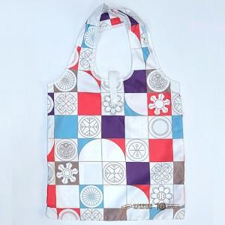 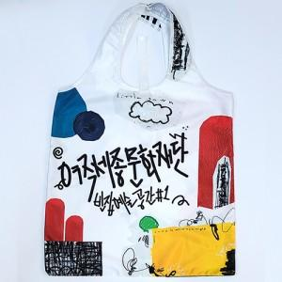 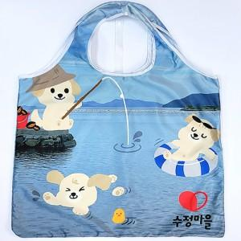

【상세/제작정보】

【인쇄/포장옵션】 | 풀칼라 / OPP(비닐)

【공급단가】 | 수량 | 100~ | 300~ | 500~ | 1,000~ | 3,000~
*VAT별도 | 소형 | 8,870원 | 8,400원 | 8,130원 | 7,720원 | 7,450원
 | 중형 | 9,180원 | 8,700원 | 8,420원 | 8,000원 | 7,720원
 | 대형 | 9,500원 | 9,000원 | 8,710원 | 8,280원 | 7,990원

【상품 URL】 | https://www.synergygift.co.kr:443/src/goods_detail.php?gdno=27827

